Transceiver pipeline
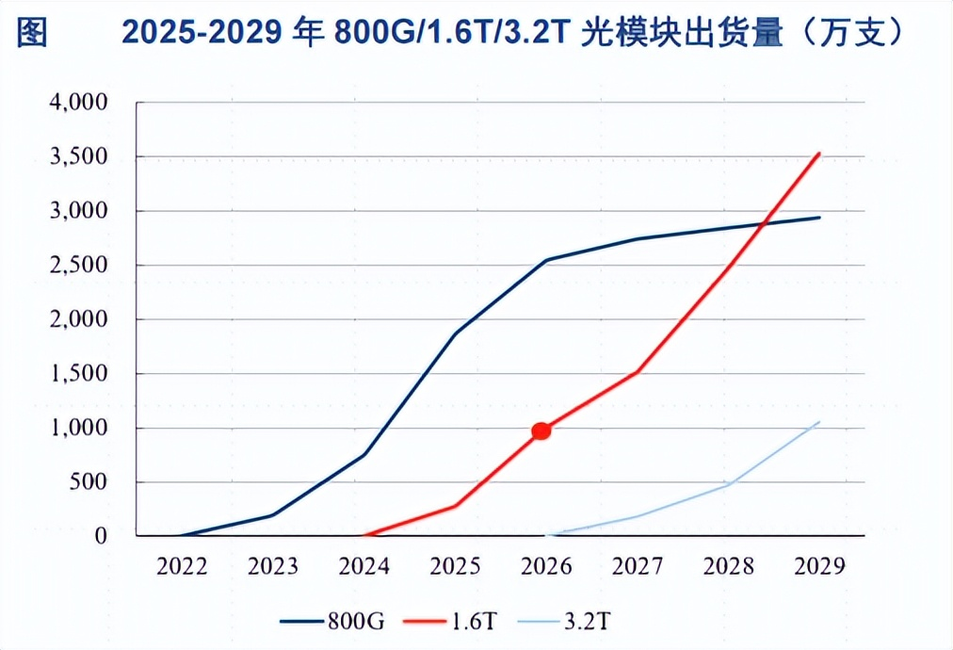
光模块需求量 |  |  |  |  | From sheet "Card to Transceiver" |  |  |  |  | Check Source: LightCounting
 |  | 26E | 27E | 28E | # transceivers/GPU | 400G | 800G | 1.6T | 3.2T
 | Nvidia (k units) |  |  |  | H20（2024） | 0 | 5 | 0 | 0
 | 800G | 11,398 | 8,160 | 3,520 | H100/H200 （2022-2024） | 0 | 3 | 0 | 0
 | 1.6T | 4,674 | 17,170 | 13,112 | B200/GB200 （2025） | 1 | 3 | 0 | 0
 | 3.2T | - | - | 9,108 | B300/GB300 （2025） | 0 | 1 | 2.5 | 0
 | ASIC (k units) |  |  |  | Rubin （2026） | 0 | 2 | 4 | 0
 | 800G | 14,968 | 23,178 | 29,565 | Rubin Ultra （2027） | 0 | 0 | 2 | 3
 | 1.6T | 5,650 | 12,646 | 25,863 | # transceivers/ASIC | 25E | 26E | 27E | 28E
 | 3.2T | - | 1,565 | 4,849 | 800G | 3.0 | 3.4 | 4.2 | 4.7
 |  |  |  |  | 1.6T | 0.0 | 1.3 | 2.3 | 4.1
 | Summary (mn units) | 26E | 27E | 28E | 3.2T | 0.0 | 0.0 | 0.3 | 0.8
 | 800G | 26.37 | 31.34 | 33.09
 | 1.6T | 10.32 | 29.82 | 38.97
 | 3.2T | - | 1.56 | 13.96 | From sheet "GPU pipeline"
 |  |  |  |  | Nvidia AI GPU Shipments Estimates​(k units) | 25E | 26E | 27E | 28E
CPO在各速率光模块的渗透率 |  |  |  |  | H20（2024） | / | 850 | - | -
 |  | 26E | 27E | 28E | H100/H200 （2022-2024） | / | 150 | - | -
 | 800G | 1% | 12% | 7% | B200/GB200 （2025） | / | 1,609 | - | -
 | 1.6T | 5% | 15% | 25% | B300/GB300 （2025） | / | 1,870 | 1,700 | -
 | 3.2T | 0 | 9% | 30% | Rubin （2026） | / | - | 3,230 | 1,760
 |  |  |  |  | Rubin Ultra （2027） | / | - | - | 3,036
光模块单价（美元） |  | 26E | 27E | 28E
 | 800G | 500 | 400 | 320 | From sheet "ASIC pipeline"
 | 1.6T | 1000 | 800 | 640 | IDC ASIC Chip Shipment Estimates(mn units) | 25E | 26E | 27E | 28E
 | 3.2T | 2000 | 1600 | 1280 | ASIC chip | / | 4.38 | 5.47 | 6.29

CPO市场规模
 |  | 26E | 27E | 28E
 | 总CPO端口数 (mn units) | 0.78 | 8.37 | 16.25
 | CPO渗透率 | 2% | 13% | 19%
 | 各速率规模 ($bn)
 | 800G | 0.13 | 1.50 | 0.74
 | 1.6T | 0.52 | 3.58 | 6.24
 | 3.2T | - | 0.23 | 5.36
 | 总规模 ($bn) | 0.65 | 5.31 | 12.34
 | yoy |  | 719% | 132%
 | ASP ($) | 831 | 634 | 759

Check: GPU和ASIC的光模块配比
 |  | 26E | 27E | 28E
 | Nvidia | 3.6 | 5.1 | 5.4
 | ASIC | 4.7 | 6.8 | 9.6

Card to Transceiver
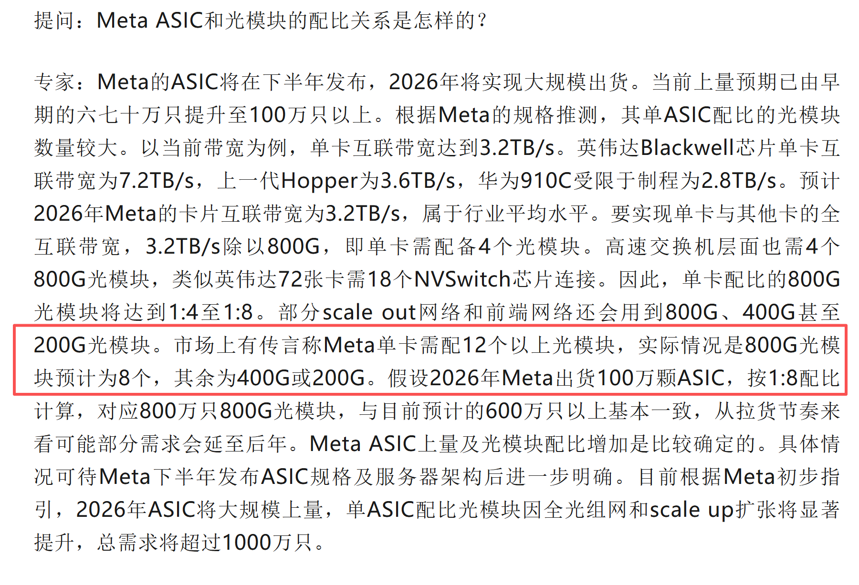
Attach Ratio（配比） of Transceiver to GPU/ASIC |  | 0.5 | 1 | 2 | 4 |  |  | 配比的测算过程示例 |  |  |  |  |  |  | Source: LightCounting，光模块各速率渗透率
 | # transceivers/GPU | 400G | 800G | 1.6T | 3.2T | 等效800G | Notes | 1. 光模块配比取决于：网卡型号、交换机型号、组网架构（单元数量） |  |  |  |  |  |  |  | 800G | 1.6T | 3.2T
 | H20（2024） |  | 5 | 0 | 0 | 5 | 网平专家反馈普遍为1:5，因5k卡以上大集群占比高导致配比高 | 2. 网卡型号在DGX中常与GPU卡绑定，对光模块测算影响可先忽略 |  |  |  |  |  |  | 2022 | 0% | 0% | 0%
 | H100/H200 （2022-2024） | 0 | 3 | 0 | 0 | 3 |  | 3. 计算单元越多，层级越高，配比越高。英伟达给出的示例方案中普遍采用两层架构（2-layer spine-leaf fat-tree） |  |  |  |  |  |  | 2023 | 0% | 0% | 0%
 | B200/GB200 （2025） | 1 | 3 | 0 | 0 | 3.5 |  | 4. 交换机端口数会影响所需交换机数，进而影响组网架构，但总的换算端口数在fat-tree下几乎不受影响，因为fat-tree要求无阻塞网络，上行和下行带宽需相等 |  |  |  |  |  |  | 2024 | 0% | 0% | 0%
 | B300/GB300 （2025） | 0 | 1 | 2.5 | 0 | 6 |  |  | # tansceivers in DGX GB200 (8机架，两层组网架构) |  |  |  | Source: Goldman (2025.07) |  | 2025 | 0% | 0% | 0%
 | Rubin （2026） | 0 | 2 | 4 | 0 | 10 | 参考调研纪要公众号披露，Rubin对光模块的需求量是GB300的2x，且部分转向1.6T |  | 互连层级 | 硬件层级 |  | Note | GB200 NVL72 |  | 2026 | 0% | 0% | 0%
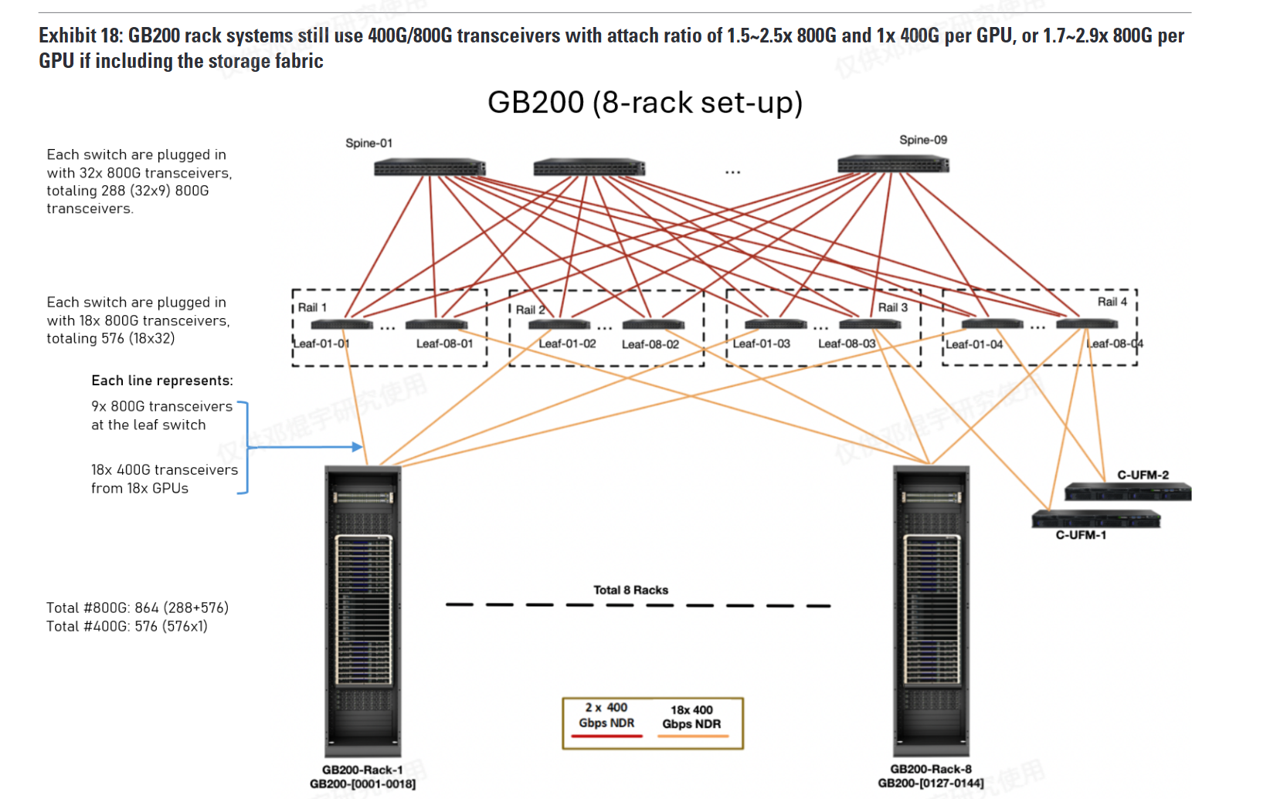
 | Rubin Ultra （2027） |  |  | 2 | 3 | 16 | 部分转向3.2T |  | 计算网络 |  |  |  |  |  | 2027 | 0% | 0% | 0%
 |  |  |  |  |  |  |  |  | Spine交换机侧 | 下行带宽（GB/s） | 230,400 | Spine的总下行带宽=Leaf的总上行带宽 |  |  | 2028 | 0% | 0% | 0%
 | # transceivers/ASIC | 400G | 800G | 1.6T | 3.2T | 等效800G | Notes |  |  | Spine层所需800G数量 | 288 |  |  |  | 2029 | 0% | 0% | 0%
 | 2025 | / | 3 | 0 | 0 | 3 | 高：Meta，1:8 中：GCP，1:3 低：AWS, 1:1.5 （当前铜互连为主） |  | Leaf交换机侧 | 下行带宽（GB/s） | 230,400
 | 2026 | / | 3 | 1 | 0 | 6 | 等效800G数量按照ASIC等效需求量=GPU等效需求量保守估计（纪要估到3x以上了），按照LightCounting渗透率换算成各速率光模块数量。26年对标英伟达25H2的GB200（预计26年大规模渗透） |  |  | 上行带宽（GB/s） | 230,400 |  |  |  | 等效800G数量占比
 | 2027 | / | 4 | 2 | 0 | 10 | 27年对标英伟达26H1的Rubin（预计27年大规模渗透） |  |  | Leaf层所需800G数量 | 576 |  |  |  |  | 800G | 1.6T | 3.2T
 | 2028 | / | 5 | 4 | 1 | 16 | 28年对标英伟达26H2的Rubin Ultra（预计28年大规模渗透） |  | 机架侧 | 单机架的GB200数量 | 36 | 18个计算托盘，每托盘2x GB200 |  |  | 2022 | 0% | 0% | 0%
 |  |  |  |  |  |  |  |  |  | 单GB200含B200数量 | 2 |  |  |  | 2023 | 100% | 0% | 0%
 | # transceivers/ASIC | 2025 | 2026 | 2027 | 2028 |  |  |  |  | 单机架含B200数量 | 72 |  |  |  | 2024 | 100% | 0% | 0%
 | 800G | 3.00 | 3.42 | 4.23 | 4.70 |  |  |  |  | 单B200所需400G光模块数量 | 1 | 每个B200对应1个CX-7网卡，每个CX-7网卡带有1个400G端口 |  |  | 2025 | 78% | 22% | 0%
 | 1.6T | 0.00 | 1.29 | 2.31 | 4.11 |  |  |  |  | 单机架所需400G光模块数量 | 72 |  |  |  | 2026 | 57% | 43% | 0% | 6:4:0
 | 3.2T | 0.00 | 0.00 | 0.29 | 0.77 |  |  |  |  | 机架数 | 8 |  |  | s | 2027 | 42% | 46% | 11% | 2:2:1
 |  |  |  |  |  |  |  |  |  | 8机架所需400G数量 | 576 | 图示中，每rack最终连接了4台leaf交换机，为什么？ 1. leaf交换机总共只有18个800G端口，一部分分配给上行（一般情况下是上行9个，下行9个）。 2. 每rack共72 * 400G = 36 * 800G，需要连接4 * leaf交换机，这是由无阻塞网络要求的。 3. leaf-spine的全连接则是由"GPU-leaf-spine-GPU"的任意实现要求。 |  |  | 2028 | 29% | 51% | 19% | 3:5:2
 |  |  |  |  |  |  |  |  |  | 8机架所需800G数量 | 864 |  |  |  | 2029 | 21% | 50% | 30% | 2:5:3
 | Source: Goldman (2025.07) |  |  |  |  |  |  |  | 存储网络 | 8机架所需800G数量 | 112 | 存储网络也需要两层交换机，总带宽为计算网络的1/7-1/6
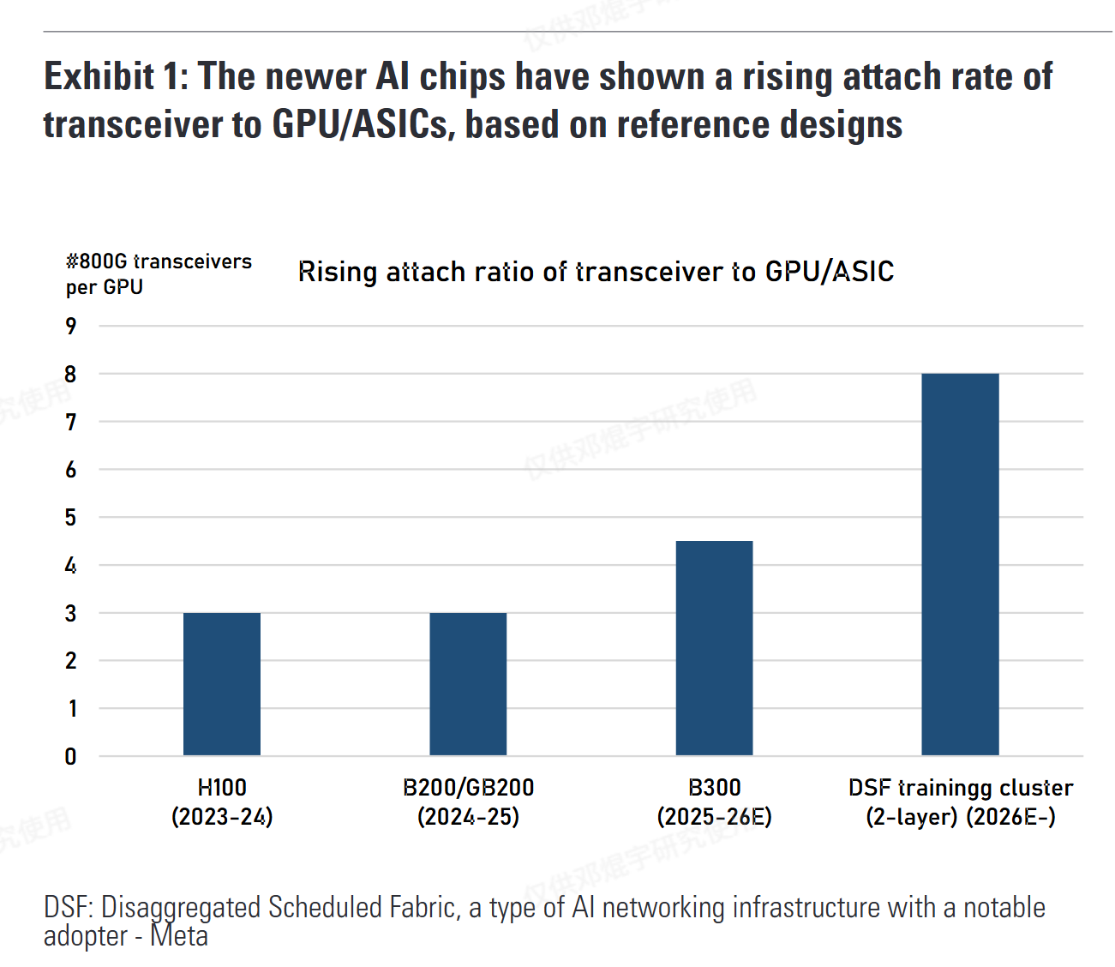
 |  |  |  | Source: 调研纪要公众号（Founder Park转载） | https://mp.weixin.qq.com/s/fLrJ6WHs1FMN587dXfuk9Q |  |  |  | 汇总 | 8机架所需400G数量 | 576
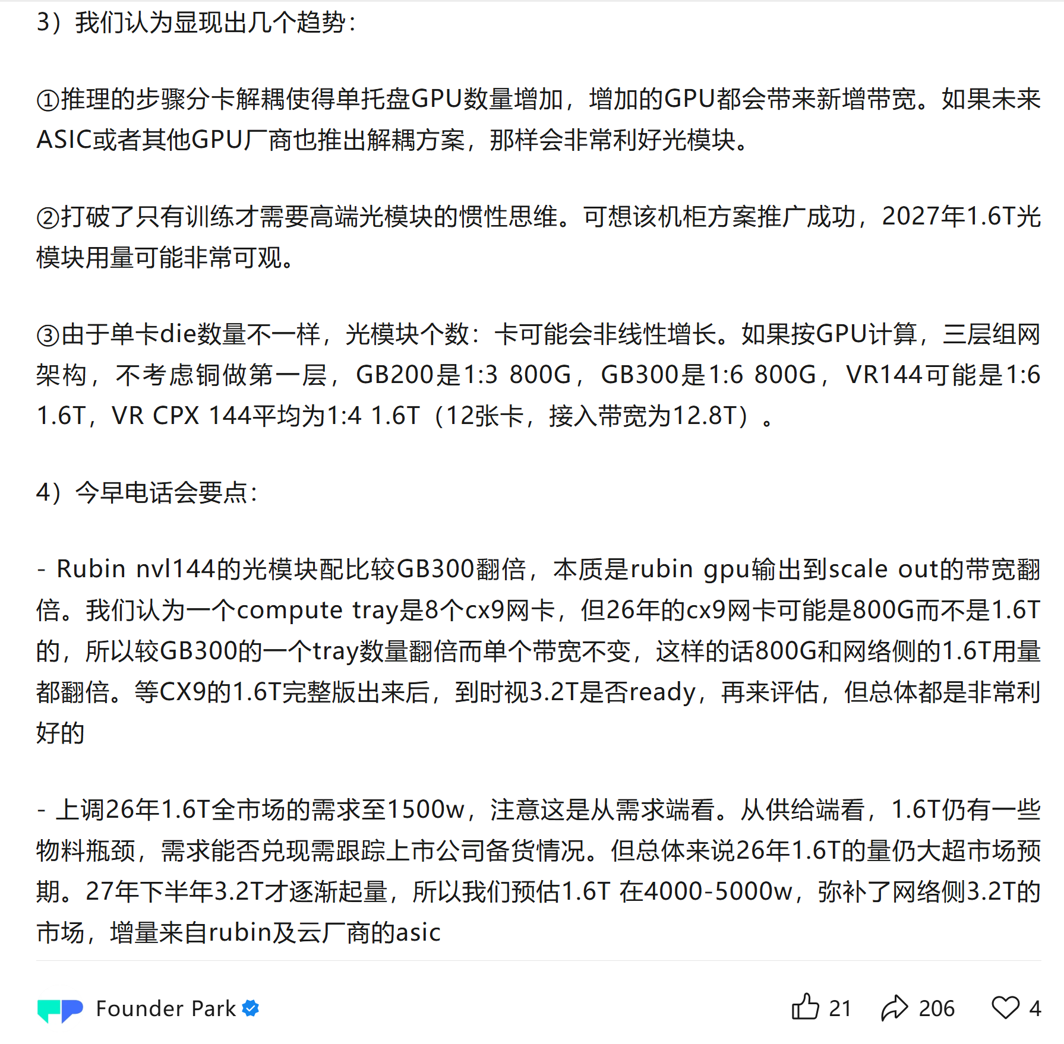
 |  |  |  |  |  |  |  |  |  | 8机架所需800G数量 | 976

 |  |  |  |  |  |  |  |  |  |  |  |  | Meta DSF大规模集群
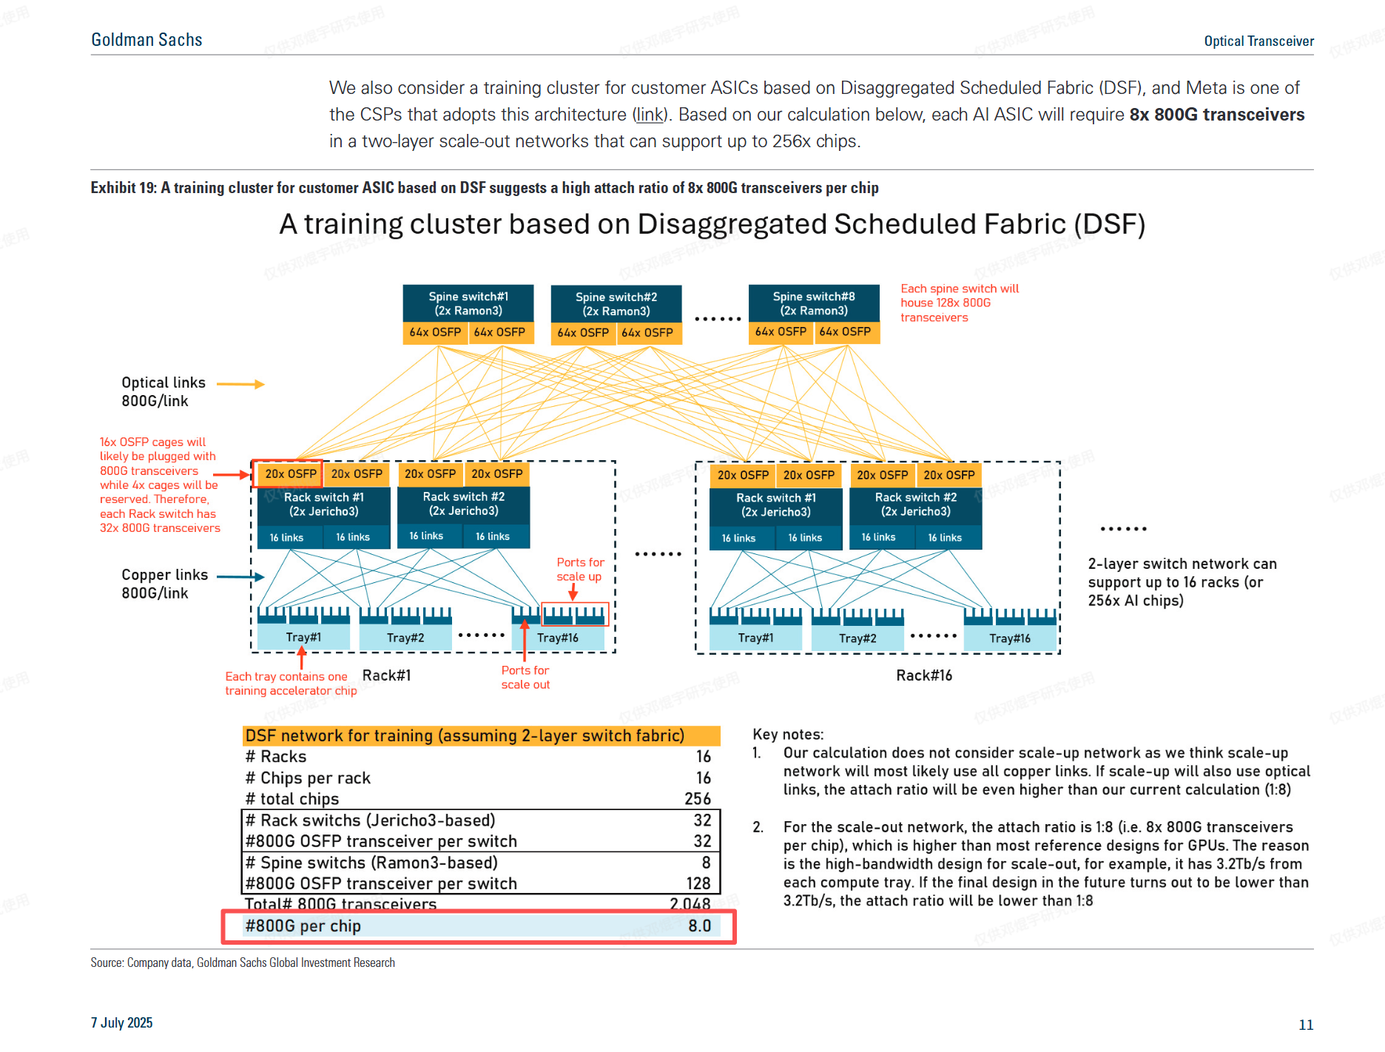

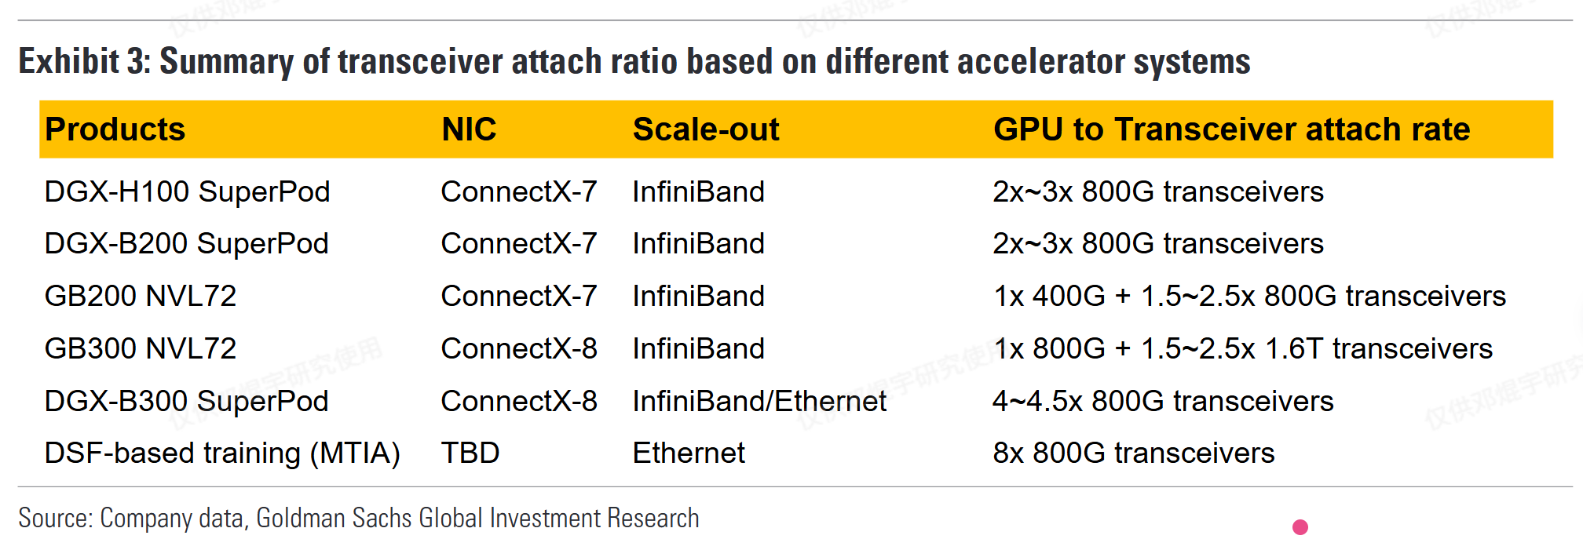

 | Source: More Than Semi 公众号
 | 公司 | https://mp.weixin.qq.com/s/8TJyPkgyP0Z2LaZCBT5VTw
 | 英伟达 | 配比关系 | 关键说明
 |  | 1:3-1:4.5 | 1、针对三层架构应用侧 / 推理侧
 |  |  | 2、对应 800G 光模块，与 NVLink 相关
 | 谷歌 |  | 3、NVL72 机柜与普通八卡服务器三层架构配比区别不大
 | AWS | 约 1:14 | 2026 年需求较可观
 |  | 当前 1:4；自研 ASIC 后预计 1:8 | 1、自研 ASIC 后架构或从三层变四层，配比略增
 | Meta |  | 2、非全 800G，含 400G、200G、100G 光模块
 |  | 实际 1:12-1:14（网传 1:16 为多规格总和） | 1、1:12 配比中，约 8 个 800G、2 个 400G、2 个 100G
 |  |  | 2、自研 ASIC 后架构层数增加，光模块用量上升

 | Source: 江南捞鱼人 公众号
 |  | https://mp.weixin.qq.com/s/IBvWDer71WeZ7M0Krcmm9A

GPU pipeline
Nvidia AI GPU Shipments Estimates​ |  |  |  |  | HSBC 汇总 |  |  |  |  | HSBC原始表
 | (k units) | 26E | 27E | 28E |  | GPU Units | FY2026e | FY2027e | FY2028e |  |  | FY2026e | FY2027e | FY2028e | Server Rack Units | FY2026e | FY2027e | FY2028e
 | H20 | 850 | 0 | 0 |  | ​GPU Units – CoWoS-S Based​ |  |  |  |  | ​Total CoWoS capacity consumption​ | 284,214 | 480,317 | 532,889 | ​GPUs available for NVL server rack​
 | H200 | 150 | 0 | 0 |  | H200 | 150,000 | – | – |  | ​​- y-o-y chg​ | 70% | 69% | 11% | Blackwell GPUs available for GB200 | 1,274,400 | - | -
 | B200 | 1,609 | 0 | 0 |  | H20 | 850,000 | – | – |  | ​Mix​ |  |  |  | Blackwell GPUs available for GB300 (Blackwell Ultra) | 1,569,600 | 1,440,000 | 1,440,000
 | B300 | 1,870 | 1,700 | 0 |  | ​GPU Units – CoWoS-L Based (HGX/NVL)​​ |  |  |  |  | CoWoS-S | 13% | 0% | 0% | Rubin Ultra GPUs available for Rubin Ultra NVL 576 | - | 2,880,000 | 2,736,000
 | Rubin | 0 | 3,230 | 1,760 |  | B200 | 335,000 | – | – |  | CoWoS-L | 87% | 100% | 100% | ​GPUs per rack​
 | Rubin Ultra | 0 | 0 | 3,036 |  | B300 (Blackwell Ultra) | 300,000 | 260,000 | – |  | CoWoS-S wafers | 35,714 | - | - | GB200/GB300 NVL 72 | 72 | 72 | -
 |  |  |  |  |  | Rubin | – | 350,000 | 320,000 |  | CoWoS-L wafers | 248,500 | 480,317 | 532,889 | Vera Rubin NVL 144 | 144 | 144 | 144
 |  |  |  |  |  | Rubin Ultra | – | – | 300,000 |  | ​Net die​ |  |  |  | Rubin Ultra NVL 576 | 576 | 576 | 576
 |  |  |  |  |  | ​GPU Units – NVL Racks​ |  |  |  |  | CoWoS-S | 28 | 28 | 28 | ​NVL racks (units)​​
 |  |  |  |  |  | B200 (GB200) | 1,274,400 | – | – |  | CoWoS-L Blackwell Die | 14 | 14 | 14 | GB200 NVL 72 | 17,700 | - | -
 |  |  |  |  |  | B300 (GB300) | 1,569,600 | 1,440,000 | – |  | CoWoS-L Rubin Die | 9 | 9 | 9 | GB300 NVL 72 (Blackwell Ultra) | 21,800 | 20,000 | -
 |  |  |  |  |  | Rubin (Vera Rubin NVL) | – | 2,880,000 | 1,440,000 |  | ​Units - GPUs based on CoWoS-S​ |  |  |  | ​Total Blackwell racks​ | ​39,500​ | ​20,000​ | ​​-​
 |  |  |  |  |  | Rubin Ultra (Rubin Ultra NVL) | – | – | 2,736,000 |  | H200 | 150,000 | - | - | Vera Rubin NVL 144 | - | 20,000 | 20,000
 |  |  |  |  |  |  |  |  |  |  | H20 | 850,000 | - | - | Rubin Ultra NVL 576 | - | 20,000 | 19,000
 |  |  |  |  |  | Server Rack Units |  |  |  |  | ​Total AI GPUs based on CoWoS-S​ | ​1,000,000​ | - | - | ​Total Rubin racks​ | ​​-​ | ​40,000​ | ​39,000​
 |  |  |  |  |  | GB200 NVL 72 | 17,700 | - | - |  | ​Units - GPUs for NVL (Based on CoWoS-L)​​ |  |  |  | ​Total racks​ | ​39,500​ | ​60,000​ | ​39,000​
 |  |  |  |  |  | GB300 NVL 72 (Blackwell Ultra) | 21,800 | 20,000 | - |  | HGX variants/NVL 16 |  |  |  | ​​- y-o-y change​ | - | 52% | -35%
 |  |  |  |  |  | Vera Rubin NVL 144 | - | 20,000 | 20,000 |  | B200 | 335,000 | - | - | ​ASP (USD)​​
 |  |  |  |  |  | Rubin Ultra NVL 576 | - | 20,000 | 19,000 |  | B300 (Blackwell Ultra) | 300,000 | 260,000 | - | GB200 NVL 72 | 2,623,500 | - | -
 |  |  |  |  |  |  |  |  |  |  | Rubin | - | 350,000 | 320,000 | GB300 NVL 72 (Blackwell Ultra) | 2,983,500 | 2,983,500 | -
 |  |  |  |  |  |  |  |  |  |  | Rubin Ultra | - | - | 300,000 | Vera Rubin NVL 144 | - | 3,159,000 | 3,159,000
 |  |  |  |  |  |  |  |  |  |  | ​Total GPUs for HGX/NVL 16​ | ​635,000​ | ​610,000​ | ​620,000​ | Rubin Ultra NVL 576 | - | 8,182,800 | 8,812,800
 |  |  |  |  |  |  |  |  |  |  | For NVL racks |  |  |  | ​Revenue (USDm)​​
 |  |  |  |  | Source: HSBC (2025.08) |  |  |  |  |  | B200 for GB200 | 1,274,400 | - | - | GB200 NVL 72 revenue | 46,436 | - | -
 |  |  |  |  |  |  |  |  |  |  | B300 for GB300 (Blackwell Ultra) | 1,569,600 | 1,440,000 | - | GB300 NVL 72 revenue | 65,040 | 59,670 | -
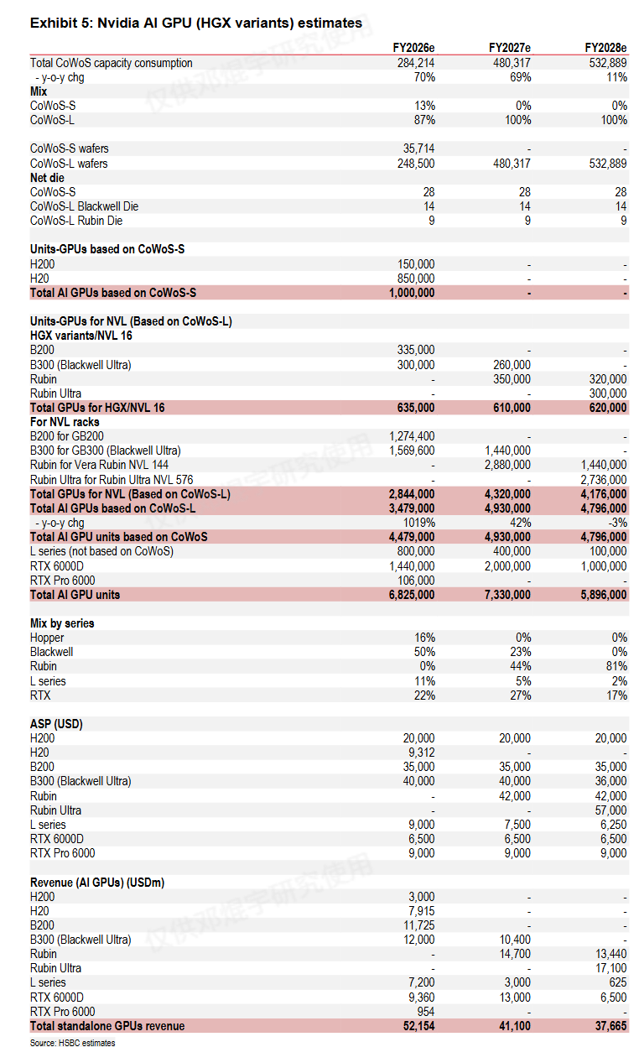
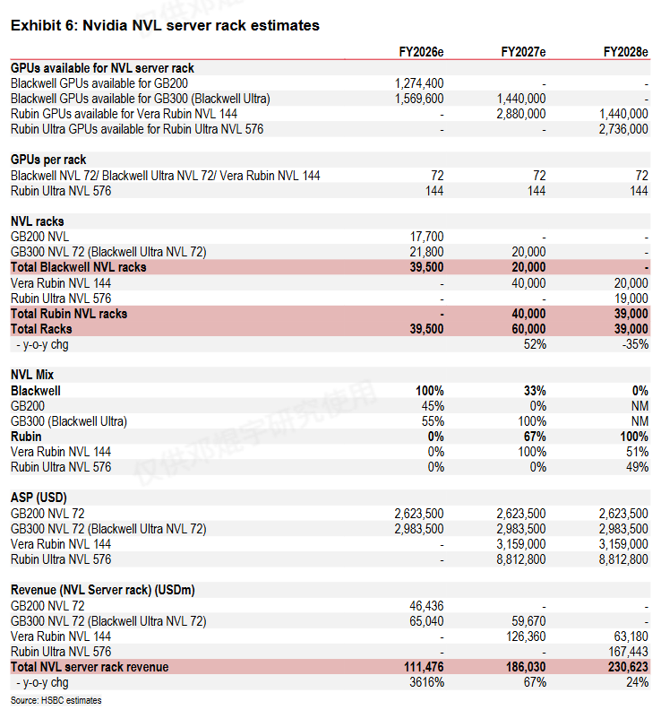
 |  |  |  |  |  |  |  |  |  |  | Rubin for Vera Rubin NVL 144 | - | 2,880,000 | 1,440,000 | ​Total Blackwell rack revenue​ | ​111,476​ | ​59,670​ | ​​-​
 |  |  |  |  |  |  |  |  |  |  | Rubin Ultra for Rubin Ultra NVL 576 | - | - | 2,736,000 | Vera Rubin NVL 144 revenue | - | 63,180 | 63,180
 |  |  |  |  |  |  |  |  |  |  | ​Total GPUs for NVL (Based on CoWoS-L)​​ | ​2,844,000​ | ​4,320,000​ | ​4,176,000​ | Rubin Ultra NVL 576 revenue | - | 163,656 | 167,443
 |  |  |  |  |  |  |  |  |  |  | ​Total AI GPUs based on CoWoS-L​ | ​3,479,000​ | ​4,930,000​ | ​4,796,000​ | ​Total Rubin rack revenue​ | ​​-​ | ​226,836​ | ​230,623​
 |  |  |  |  |  |  |  |  |  |  | ​​- y-o-y chg​ | 1019% | 42% | -3% | ​Total NVL server rack revenue​ | ​111,476​ | ​286,506​ | ​230,623​
 |  |  |  |  |  |  |  |  |  |  | ​Total AI GPU units based on CoWoS​ | ​4,479,000​ | ​4,930,000​ | ​4,796,000​ | ​​- y-o-y change​ | 3616% | 157% | -19.50%
 |  |  |  |  |  |  |  |  |  |  | L series (not based on CoWoS) | 800,000 | 400,000 | 100,000
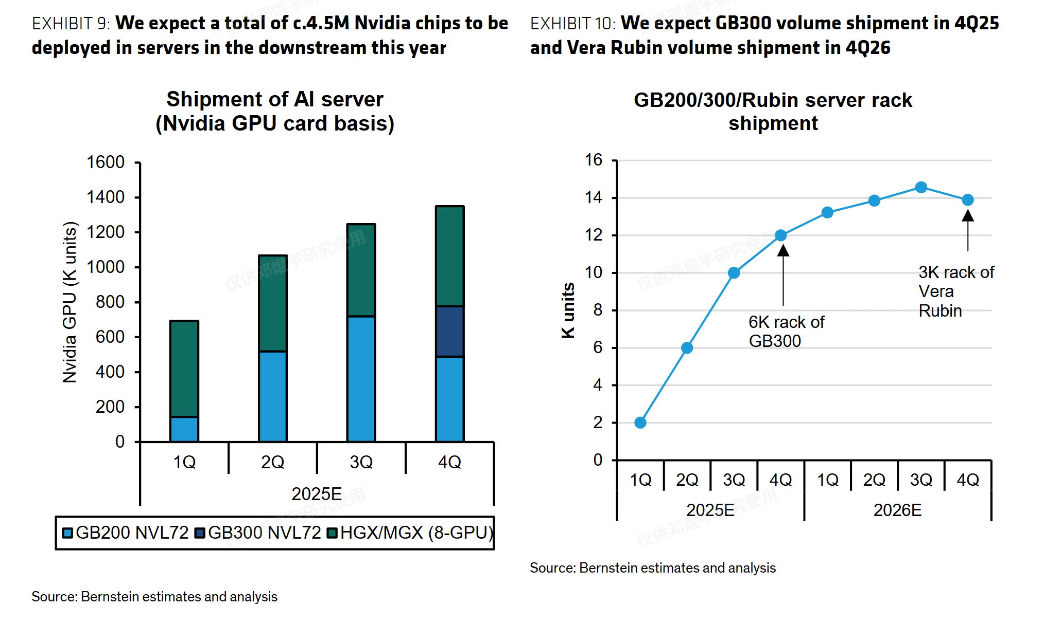
 |  |  |  |  |  |  |  |  |  |  | RTX 6000D | 1,440,000 | 2,000,000 | 1,000,000
 |  |  |  |  |  |  |  |  |  |  | RTX Pro 6000 | 106,000 | - | -
 |  |  |  |  |  |  |  |  |  |  | ​Total AI GPU units​ | ​6,825,000​ | ​7,330,000​ | ​5,896,000​
 |  |  |  |  |  |  |  |  |  |  | ​Mix by series​
 |  |  |  |  |  |  |  |  |  |  | Hopper | 16% | 0% | 0%
 |  |  |  |  |  |  |  |  |  |  | Blackwell | 50% | 23% | 0%
 |  |  |  |  |  |  |  |  |  |  | Rubin | 0% | 44% | 81%
 |  |  |  |  |  |  |  |  |  |  | L series | 11% | 5% | 2%
 |  |  |  |  |  |  |  |  |  |  | RTX | 22% | 27% | 17%
 |  |  |  |  |  |  |  |  |  |  | ​ASP (USD)​​
 |  |  |  |  |  |  |  |  |  |  | H200 | 20,000 | 20,000 | 20,000
 |  |  |  |  |  |  |  |  |  |  | H20 | 9,312 | - | -
 |  |  |  |  |  |  |  |  |  |  | B200 | 35,000 | 35,000 | 35,000
 |  |  |  |  |  |  |  |  |  |  | B300 (Blackwell Ultra) | 40,000 | 40,000 | 36,000
 |  |  |  |  |  |  |  |  |  |  | Rubin | - | 42,000 | 42,000
 |  |  |  |  |  |  |  |  |  |  | Rubin Ultra | - | - | 57,000
 |  |  |  |  |  |  |  |  |  |  | L series | 9,000 | 7,500 | 6,250
 |  |  |  |  |  |  |  |  |  |  | RTX 6000D | 6,500 | 6,500 | 6,500
 |  |  |  |  |  |  |  |  |  |  | RTX Pro 6000 | 9,000 | 9,000 | 9,000
 |  |  |  |  |  |  |  |  |  |  | ​Revenue (AI GPUs) (USDm)​​
 |  |  |  |  |  |  |  |  |  |  | H200 | 3,000 | - | -
 |  |  |  |  |  |  |  |  |  |  | H20 | 7,915 | - | -
 |  |  |  |  |  |  |  |  |  |  | B200 | 11,725 | - | -
 |  |  |  |  |  |  |  |  |  |  | B300 (Blackwell Ultra) | 12,000 | 10,400 | -
 |  |  |  |  |  |  |  |  |  |  | Rubin | - | 14,700 | 13,440
 |  |  |  |  |  |  |  |  |  |  | Rubin Ultra | - | - | 17,100
 |  |  |  |  |  |  |  |  |  |  | L series | 7,200 | 3,000 | 625
 |  |  |  |  |  |  |  |  |  |  | RTX 6000D | 9,360 | 13,000 | 6,500
 |  |  |  |  |  |  |  |  |  |  | RTX Pro 6000 | 954 | - | -
 |  |  |  |  |  |  |  |  |  |  | ​Total standalone GPUs revenue​ | ​52,154​ | ​41,100​ | ​37,665​

ASIC pipeline
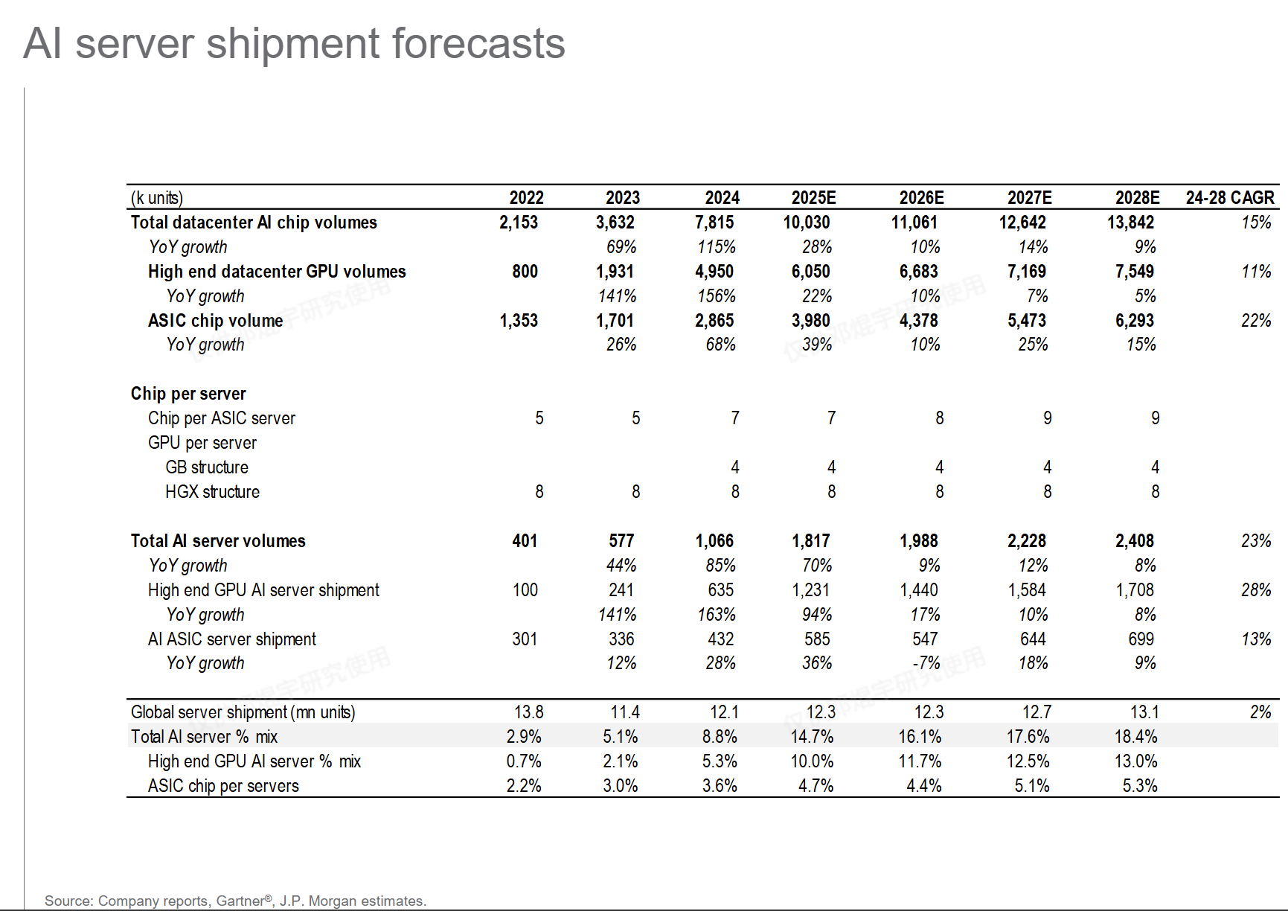
数据中心ASIC chip出货量预测 |  |  |  |  | Source: Goldman Sachs |  |  |  |  |  |  |  |  | Source: Marvell
 | (mn units) | 26E | 27E | 28E | (k units) | 2022 | 2023 | 2024 | 2025E | 2026E | 2027E | 2028E | 24-28 CAGR
 | ASIC chip | 4.38 | 5.47 | 6.29 | Total datacenter Al chip volumes | 2,153 | 3,632 | 7,815 | 10,030 | 11,061 | 12,642 | 13,842 | 15%
 |  |  |  |  | YoY growth |  | 69% | 115% | 28% | 10% | 14% | 9%
采用市场规模交叉验证 |  |  |  |  | High end datacenter GPU volumes | 800 | 1931.00 | 4,950 | 6,050 | 6,683 | 7,169 | 11% | 11%
 |  | 2023 | 2028E | Note | YoY growth |  | 141% | 156% | 22% | 10% | 7% | 5%
 | 市场规模 ($bn) | 6.6 | 55.4 |  | ASIC chip volume | 1353.00 | 1701.00 | 2865.00 | 3980.00 | 4378.00 | 5473.00 | 6293.00 | 22%
 | ASP ($) | 5,000.00 | 5,000.00 | 约为NV的1/5 | YoY growth |  | 26% | 68% | 39% | 10% | 25% | 15%
 | 出货量 (mn) | 1.32 | 11.08 | 基本align | Chip per server
 |  |  |  |  | Chip per ASIC server | 5 | 5 | 7 | 7 | 8 | 9 | 9
 |  |  |  |  | GPU per server
 |  |  |  |  | GB structure |  |  | 4 | 4 | 4 | 4 | 4
 |  |  |  |  | HGX structure | 8 | 8 | 8 | 8 | 8 | 8 | 8
 |  |  |  |  | Total Al server volumes | 401 | 577 | 1,066 | 1,817 | 1,988 | 2,228 | 23% | 23%
 |  |  |  |  | YoY growth |  | 44% | 85% | 70% | 9% | 12% | 8%
 |  |  |  |  | High end GPU Al server shipment | 100 | 241 | 635 | 1,231 | 1,440 | 1,584 | 28% | 28%
 |  |  |  |  | YoY growth |  | 141% | 163% | 94% | 17% | 10% | 8%
 |  |  |  |  | AI ASIC server shipment | 301 | 336 | 432 | 585 | 547 | 644 | 699 | 13%
 |  |  |  |  | YoY growth |  | 12% | 28% | 36% | -7% | 18% | 9%
 |  |  |  |  | Global server shipment(mn units) | 13.8 | 11.4 | 12.1 | 12.3 | 12.3 | 12.7 | 13.1 | 2%
 |  |  |  |  | Total Al server% mix | 2.9% | 5.1% | 8.8% | 14.7% | 16.1% | 17.6% | 18.4%
 |  |  |  |  | High end GPU Al server% mix | 0.7% | 2.1% | 5.3% | 10.0% | 11.7% | 12.5% | 13.0%
 |  |  |  |  | ASIC chip per servers | 2.2% | 3.0% | 3.6% | 4.7% | 4.4% | 5.1% | 5.3%

